Feuille d'inscription
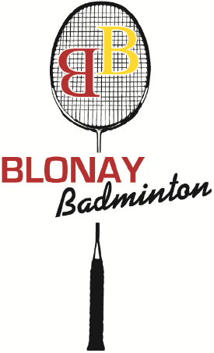
 | 32ème Tournoi non-Licenciés de Blonay, 4 et 5 Avril 2020
 | Délai d'inscription : 21 mars 2020

 | Mixtes et doubles: CHF 12.- / personne

Possibilité de jouer dans les 2disciplines |  |  |  | Date de naissance | Double |  | Mixte
Numéro SB (si existant) | Nom | Prénom | Sexe |  | Partenaire & numéro SB |  | Partenaire & numéro SB
12345 | Dubosson | Jean | M | 1950-03-19 | X | Alphonse Durand 67890 | X | Jeanne Dubosson 34567

Mixtes: | CHF 12 x | 2 = | CHF 24 |  |  | Responsable (nom, prénom, adresse, tél, mail) :
Doubles: | CHF 12 x | 2 = | CHF 24 |  |  | Dubosson Jean, Rue de la Gare 10, 1020 Renens 021/6212223 dubdub@gmail.com
 |  | Total : | CHF 48

à retourner à : Magnus Ekstrand, Ch. des Uttins 35, 1028 Préverenges / E-mail : magnus.ekstrand@gmail.com

